【急総】資料4-1 外来受診した高次脳機能障がい患者の状況
＜資料4-1＞
大阪急性期・総合医療センター リハビリテーション科を 外来受診した高次脳機能障がい患者の状況

＜令和6年4月1日～令和7年3月31日間に、高次脳機能障がいで当センター リハビリテーション科外来を初めて受診した患者36名の内訳＞

表1：受診者数 （人)
 | 4月 | 5月 | 6月 | 7月 | 8月 | 9月 | 10月 | 11月 | 12月 | 1月 | 2月 | 3月 | 合計
受診者 | 2 | 5 | 4 | 4 | 6 | 0 | 5 | 3 | 2 | 2 | 2 | 1 | 36
当センター退院患者 | 0 | 0 | 1 | 0 | 1 | 0 | 1 | 0 | 1 | 0 | 1 | 0 | 5
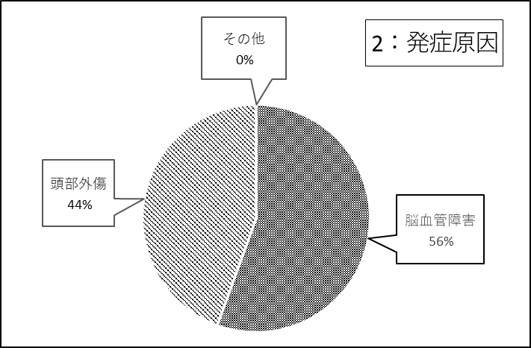
 |  |  |  |  |  |  |  |  |  | 表2：発症原因
 |  |  |  |  |  |  |  |  |  | 発症原因 |  | 人数
 |  |  |  |  |  |  |  |  |  | 脳血管障害 |  | 20
 |  |  |  |  |  |  |  |  |  | 頭部外傷 |  | 16
 |  |  |  |  |  |  |  |  |  | その他 |  | 0
 |  |  |  |  |  |  |  |  |  | 合計 |  | 36
 |  |  |  |  |  |  |  |  |  |  |  |  | （令和7年3月末）

図１：年齢別発症原因
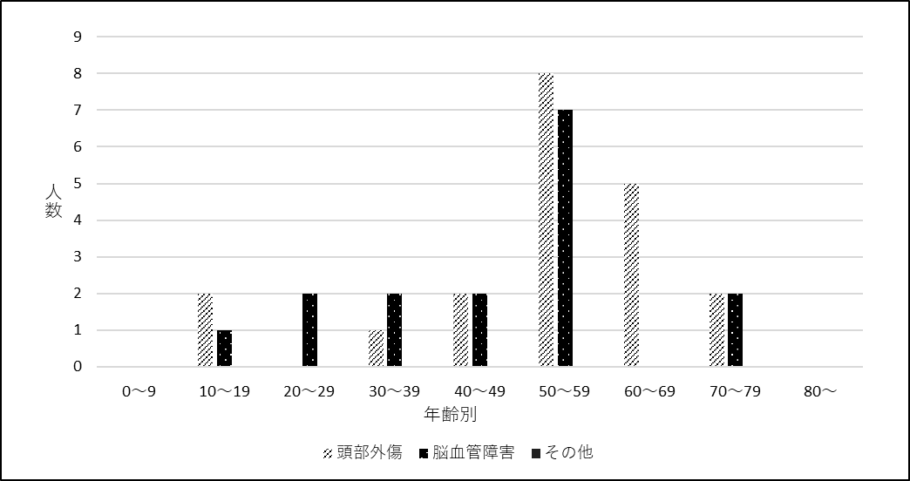
 |  |  |  |  |  |  |  |  |  |  |  |  |  |  | 頭部外傷 | 脳血管障害 | その他
 |  |  |  |  |  |  |  |  |  |  |  |  |  | 0～9 | 0 | 0 | 0
 |  |  |  |  |  |  |  |  |  |  |  |  |  | 10～19 | 2 | 1 | 0
 |  |  |  |  |  |  |  |  |  |  |  |  |  | 20～29 | 0 | 2 | 0
 |  |  |  |  |  |  |  |  |  |  |  |  |  | 30～39 | 1 | 2 | 0
 |  |  |  |  |  |  |  |  |  |  |  |  |  | 40～49 | 2 | 2 | 0
 |  |  |  |  |  |  |  |  |  |  |  |  |  | 50～59 | 8 | 7 | 0
 |  |  |  |  |  |  |  |  |  |  |  |  |  | 60～69 | 5 | 0 | 0
 |  |  |  |  |  |  |  |  |  |  |  |  |  | 70～79 | 2 | 2 | 0
 |  |  |  |  |  |  |  |  |  |  |  |  |  | 80～ | 0 | 0 | 0

 |  |  |  |  |  |  |  |  |  |  |  |  |  |  | 20 | 16 | 0

＜資料4-1＞

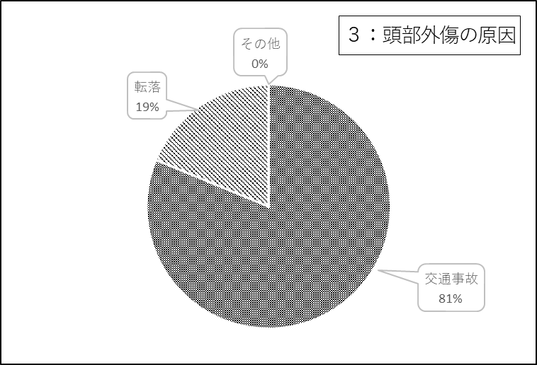
 |  |  |  |  |  |  |  |  |  | 表３：頭部外傷の原因
 |  |  |  |  |  |  |  |  |  | 頭部外傷の原因 |  | 人数
 |  |  |  |  |  |  |  |  |  | 交通事故 |  | 13
 |  |  |  |  |  |  |  |  |  | 転落 |  | 3
 |  |  |  |  |  |  |  |  |  | その他 |  | 0
 |  |  |  |  |  |  |  |  |  | 合計 |  | 16
 |  |  |  |  |  |  |  |  |  |  |  |  | （R7年3月末）

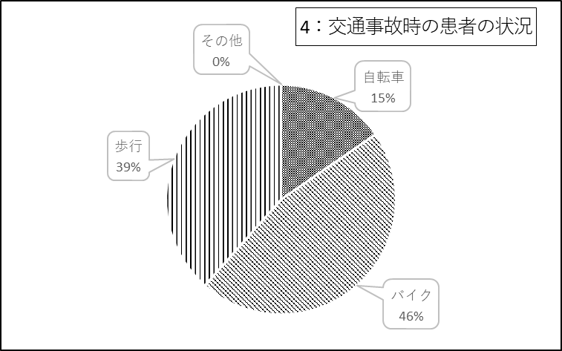

 |  |  |  |  |  |  |  |  |  | 表4：交通事故の患者の状態
 |  |  |  |  |  |  |  |  |  | 交通事故の原因 |  | 人数
 |  |  |  |  |  |  |  |  |  | 自転車 |  | 2
 |  |  |  |  |  |  |  |  |  | バイク |  | 6
 |  |  |  |  |  |  |  |  |  | 歩行 |  | 5
 |  |  |  |  |  |  |  |  |  | その他 |  | 0
 |  |  |  |  |  |  |  |  |  | 合計 |  | 13
 |  |  |  |  |  |  |  |  |  |  |  |  | （R7年3月末現在）

資料4-2 令和6年OT説明
〈資料4-2〉

大阪府高次脳機能障がい及びその関連障がいに対する支援普及事業
支援拠点機関 障がい者医療・リハビリテーションセンター
医療部門：地方独立行政法人大阪府立病院機構 大阪急性期・総合医療センター

高次脳機能障がい外来ＯＴ認知訓練 支援実施状況
（令和6年4月～令和7年3月31日まで）

地方独立行政法人大阪府立病院機構 大阪急性期・総合医療センターでは平成20年5月より、大阪府の高次脳機能障がい支援拠点機関：障がい者医療・リハビリテーションセンター・医療部門として高次脳機能障がい外来ＯＴ認知訓練を実施している。令和6年4月から令和7年3月末現在の支援状況について以下に報告する。

１．対象者
高次脳機能障がいの支援について、障がい者医療・リハビリテーションセンターに相談をされた方の中で、受傷・発症から概ね6か月以内であり、大阪府立急性期・総合医療センターのリハビリテーション科の医師の診察によって外来ＯＴ認知訓練の処方が出された方。

２．目的・内容
高次脳機能障がいに対して認知機能の改善・代償手段の獲得・障害の認識を高めることを目的に週1～2回・1回40分～60分・3ケ月間（週2回×12週間＝24回）実施する。外来高次脳訓練にはOTの他、当院の高次脳機能障がい支援コーディネーターとも連携し、毎月1回ｶﾝﾌｧﾚﾝｽを行うことで支援の連携を図っている。

令和6年4月から令和7年3月31日末までの訓練対象者は、男性13名・女性12名、平均年齢42.8歳であった。 表1～4に対象者の詳細を示す。

3．支援の連携 訓練実施中より、高次脳機能障がい支援コーディネーターとｶﾝﾌｧﾚﾝｽを実施し、訓練経過の報告・今後の方針、訓練終了後の具体的な支援調整を行っている。

資料4-2 令和6年OT状況
〈資料4-2〉

〈OT外来認知訓練対象者資料〉
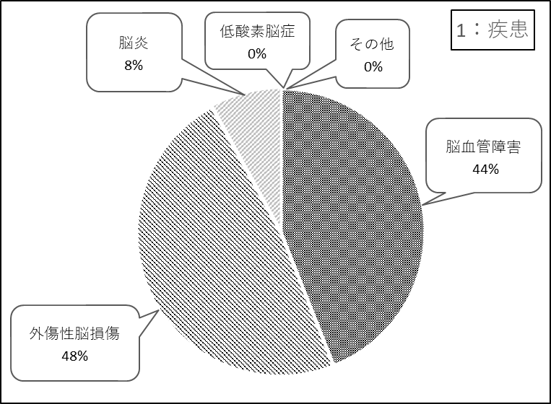
 | 表1：疾患
 | 疾患 | 人数
 | 脳血管障害 | 11
 | 外傷性脳損傷 | 12
 | 脳腫瘍 | 0
 | 低酸素脳症 | 0
 | 脳炎 | 2
 | その他 | 0
 | 計 | 25
 |  | （令和7年3月末現在）

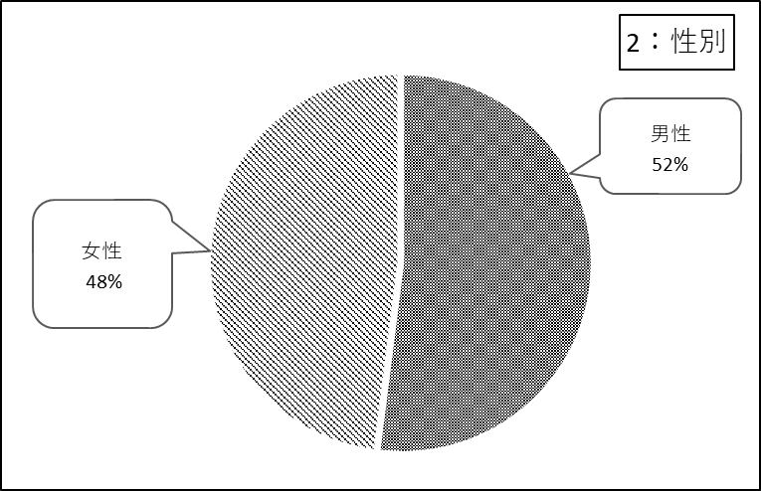
 | 表2：性別
 | 性別 | 人数
 | 男 | 13
 | 女 | 12
 | 計 | 25
 |  | （令和7年3月末現在）

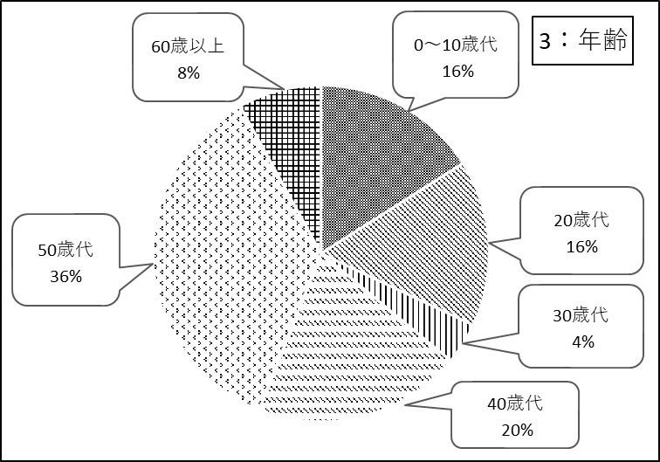
 | 表3：年齢
 | 平均年齢：42.8歳
 | 年齢 | 人数
 | 0～10歳代 | 4
 | 20歳代 | 4
 | 30歳代 | 1
 | 40歳代 | 5
 | 50歳代 | 9
 | 60歳以上 | 2
 | 計 | 25
 |  | （令和7年3月末現在）

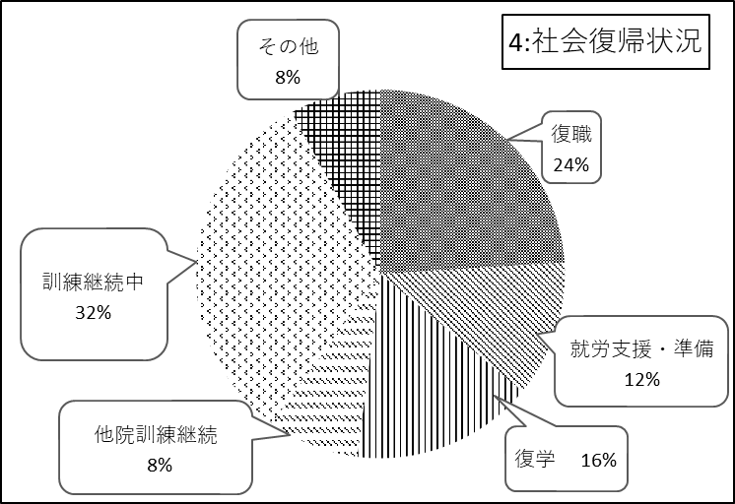

 | 表4：社会復帰状況
 | 社会復帰状況 | 人数
 | 復職 | 6
 | 就労支援・準備 | 3
 | 復学 | 4
 | 他院訓練継続 | 2
 | 訓練継続中 | 8
 | その他 | 2
 | 計 | 25
 |  | （令和7年3月末現在）

資料4-3 令和6年入院状況
＜資料4-3＞
＜大阪急性期・総合医療センター リハビリテーション科が主科の 高次脳機能障がい患者の入院状況＞

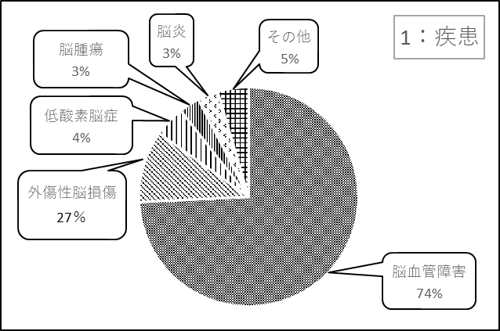
 | ＜表１：疾患＞
 | 疾患 | 人数
 | 脳血管障害 | 49
 | 外傷性脳損傷 | 7
 | 低酸素脳症 | 3
 | 脳腫瘍 | 2
 | 脳炎 | 2
 | その他 | 3
 | 合計 | 66
 |  | (令和7年3月末）

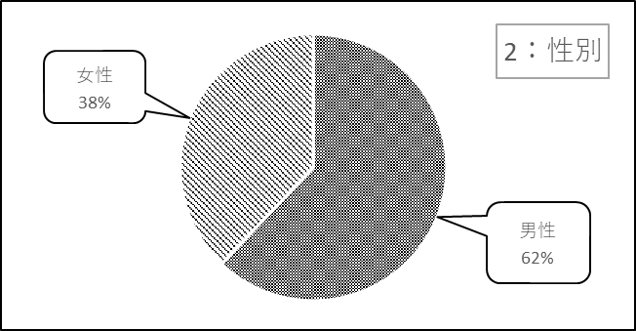
 | ＜表２：性別＞
 | 性別 | 人数
 | 男性 | 41
 | 女性 | 25
 | 合計 | 66
 |  | (令和7年3月末）

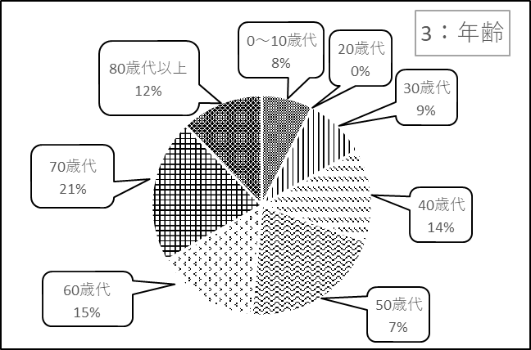
 | ＜表３：年齢＞
 | 年代 | 人数
 | 0～10歳代 | 5
 | 20歳代 | 0
 | 30歳代 | 6
 | 40歳代 | 9
 | 50歳代 | 14
 | 60歳代 | 10
 | 70歳代 | 14
 | 80歳代以上 | 8
 | 合計 | 66
 |  | (令和7年3月末）

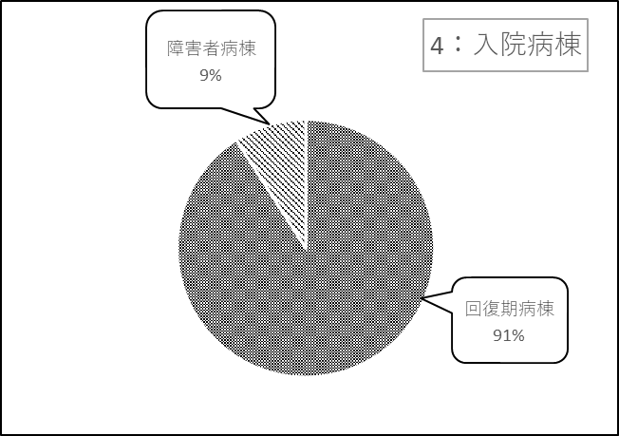
 | ＜表４：入院病棟＞
 | 入院病棟 | 人数
 | 回復期病棟 | 60
 | 障害者病棟 | 6
 | 合計 | 66
 |  | (令和7年3月末）

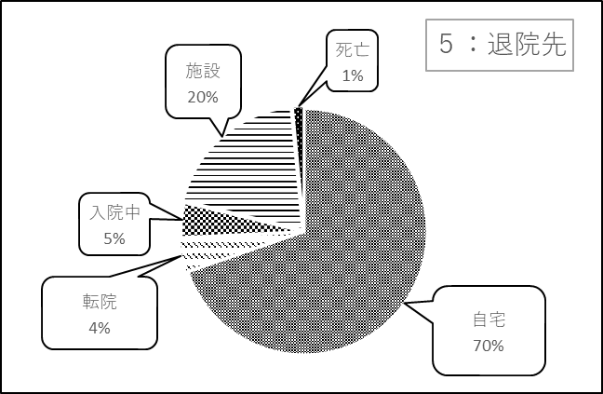
 | ＜表５：退院先＞
 | 退院先 | 人数
 | 自宅 | 46
 | 転院 | 3
 | 入院中 | 3
 | 施設 | 13
 | 死亡 | 1
 | 合計 | 66
 |  | (令和7年3月末）

資料4-4 令和6年外来状況
＜大阪急性期・総合医療センター リハビリテーション科における MSWが介入した高次脳機能障がいの外来患者の通院状況＞
 |  |  |  | 〈資料4-4〉

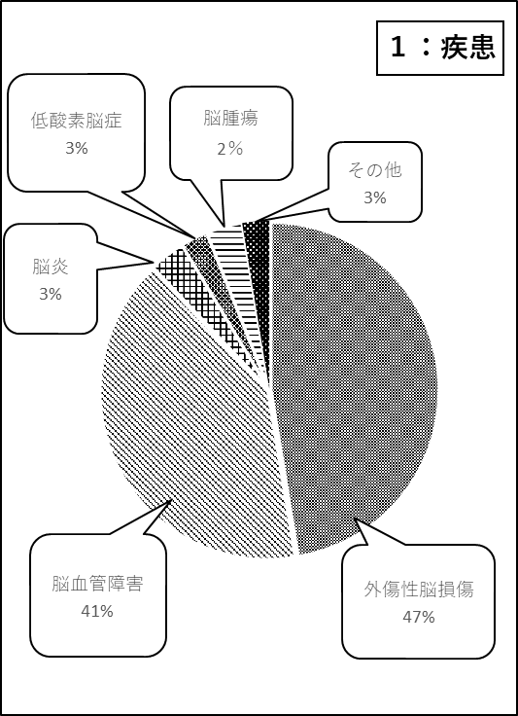
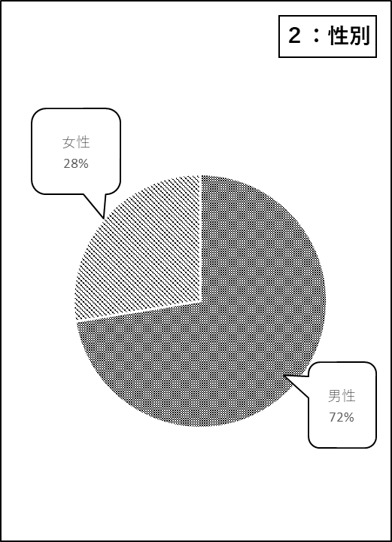
 | ＜表１：疾患＞ |  | ＜表２：性別＞
 | 疾患 | 人数 | 性別 | 人数
 | 外傷性脳損傷 | 55 | 男性 | 84
 | 脳血管障害 | 47 | 女性 | 32
 | 脳炎 | 4 | 合計 | 116
 | 低酸素脳症 | 3 |  | (令和7年3月末）
 | 脳腫瘍 | 4
 | その他 | 3
 | 合計 | 116
 |  | (令和7年3月末）

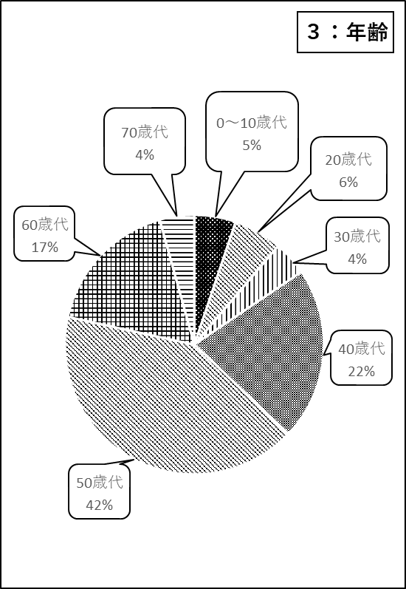
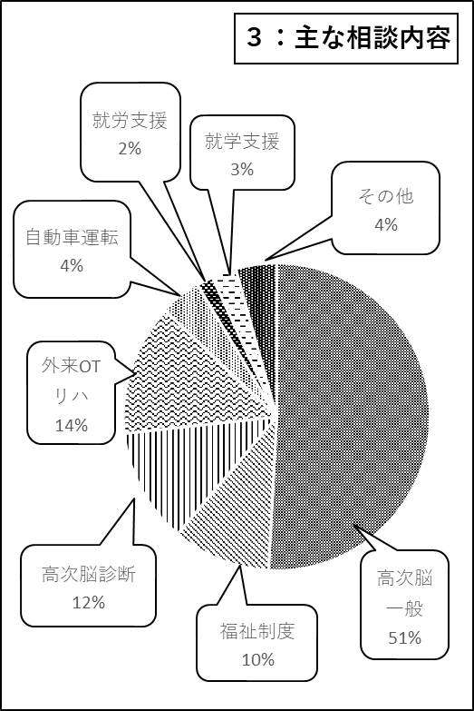
 | ＜表３：年齢＞ |  | ＜表4：主な相談内容＞
 | 年代 | 人数 | 年代 | 人数
 | 0～10歳代 | 6 | 高次脳一般 | 59
 | 20歳代 | 7 | 福祉制度 | 12
 | 30歳代 | 5 | 高次脳診断 | 14
 | 40歳代 | 25 | 外来OTリハ | 16
 | 50歳代 | 48 | 自動車運転 | 5
 | 60歳代 | 20 | 就労支援 | 2
 | 70歳代 | 5 | 就学支援 | 3
 | 80歳代 | 0 | その他 | 5
 | 合計 | 116 | 合計 | 116
 |  | (令和7年3月末） |  | (令和7年3月末）

